画面
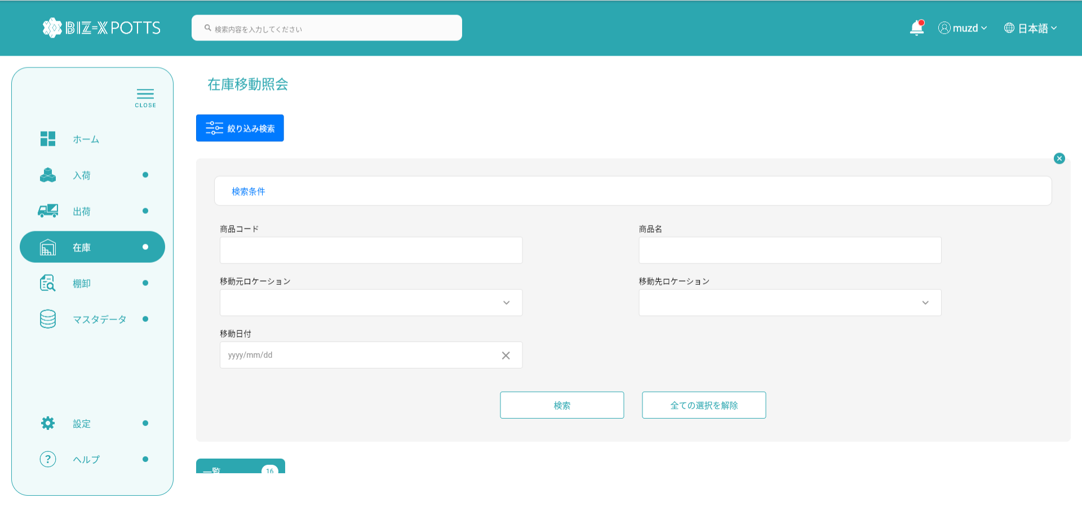
機能設計書 |  | システム名 | プロジェクト名 | 登録日付 | 更新日付
 |  | Biz-X POTTS
画面レイアウト |  | サブシステム名 | 機能名名 | 登録担当者 | 更新担当者
 |  | 在庫 | 在庫移動照会

 | 画面レイアウト

画面（SP）
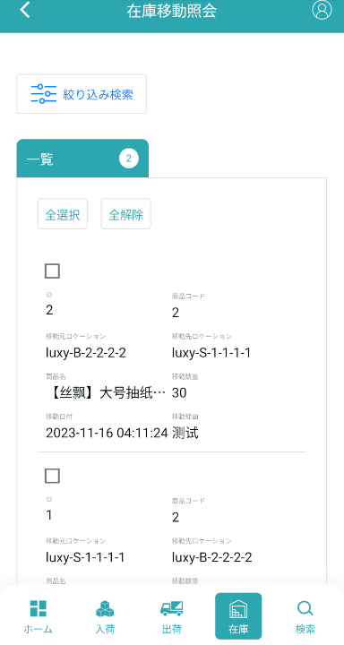
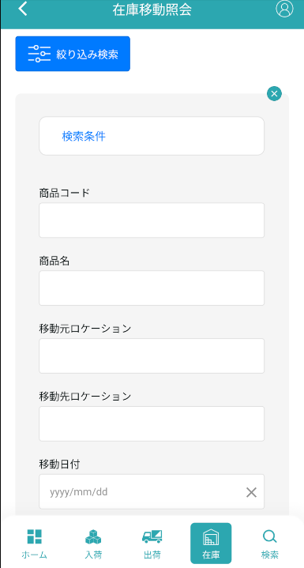
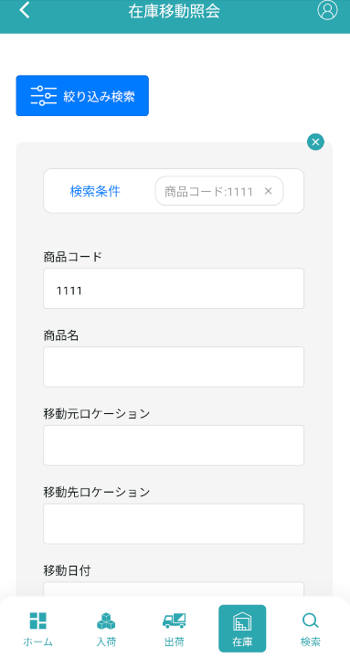
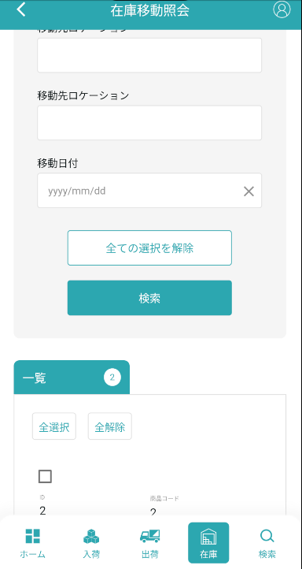
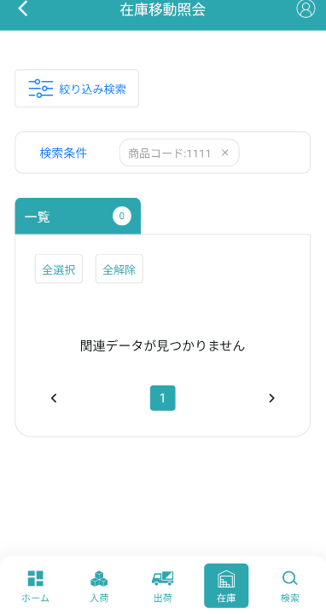
機能設計書 |  | システム名 | プロジェクト名 | 登録日付 | 更新日付
 |  | Biz-X POTTS
画面レイアウト |  | サブシステム名 | 機能名名 | 登録担当者 | 更新担当者
 |  | 在庫 | 在庫移動照会

 | 画面レイアウト

画面項目定義 (SP)
機能設計書 |  |  | システム名 |  |  |  | プロジェクト名 |  |  |  |  |  | 登録日付 |  |  | 更新日付
 |  |  | Biz-X POTTS
画面項目定義 |  |  | サブシステム名 |  |  |  | 機能名名 |  |  |  |  |  | 登録担当者 |  |  | 更新担当者
 |  |  | 在庫 |  |  |  | 在庫移動照会

No | 項目名 | ID | 種類 | 属性 | DB 桁数 | 画面 桁数 | IO | タブ | 必須 | 表示 | 配置 | IME | ref | chk | 書式 |  | 概要 | 登録時仕様 |  | 更新時仕様
 |  |  |  |  |  |  |  |  |  |  |  |  |  |  |  |  |  | 取得元 | 仕様 | 取得元 （照会/削除も同様） | 仕様
PC端参照
 | 検索条件
 | 商品コード |  |  |  |  |  |  |  |  |  |  |  |  |  |  |  |  | mtb_product(商品マスタ) | 商品コード
 | 商品名 |  |  |  |  |  |  |  |  |  |  |  |  |  |  |  |  | mtb_product(商品マスタ) | 商品_名称
 | 移動元ロケーション |  |  |  |  |  |  |  |  |  |  |  |  |  |  |  | ドロップダウンボックス | dtb_store_move(在庫調整) | 移動元ロケーションID
 | 移動先ロケーション |  |  |  |  |  |  |  |  |  |  |  |  |  |  |  | ドロップダウンボックス | dtb_store_move(在庫調整) | 移動先ロケーションID
 | 移動日付 |  |  |  |  |  |  |  |  |  |  |  |  |  |  |  |  | dtb_store_move(在庫調整) | 移動調整日付
 | 在庫移動照会一覧
 | ID |  |  |  |  |  |  |  |  |  |  |  |  |  |  |  |  | dtb_store_move(在庫調整) | ID
 | 移動元ロケーション |  |  |  |  |  |  |  |  |  |  |  |  |  |  |  |  | dtb_store_move(在庫調整) | 移動元ロケーションID
 | 移動先ロケーション |  |  |  |  |  |  |  |  |  |  |  |  |  |  |  |  | dtb_store_move(在庫調整) | 移動先ロケーションID
 | 商品名 |  |  |  |  |  |  |  |  |  |  |  |  |  |  |  |  | mtb_product(商品マスタ) | 商品_名称
 | 移動数量 |  |  |  |  |  |  |  |  |  |  |  |  |  |  |  |  | dtb_store_move(在庫調整) | 移動数量
 | 移動日付 |  |  |  |  |  |  |  |  |  |  |  |  |  |  |  |  | dtb_store_move(在庫調整) | 移動調整日付
 | 移動理由 |  |  |  |  |  |  |  |  |  |  |  |  |  |  |  |  | dtb_store_move(在庫調整) | 移動調整理由

イベント仕様 (SP)
機能設計書 |  |  | システム名 |  | プロジェクト名 | 登録日付 |  | 更新日付
 |  |  | Biz-X POTTS
イベント仕様 |  |  | サブシステム名 |  | 機能名名 | 登録担当者 |  | 更新担当者
 |  |  | 在庫 |  | 在庫移動照会

PC端参照
No | 対象 | イベント |  | 処理内容 |  |  | 備考
 |  | 初期化 |  | 移動元ロケーションと移動先ロケーションドロップダウンデータ検索
 |  | 検索 |  | 検索条件に基づく、データを検索する 検索表：dtb_store_move（在庫調整） 条件：「商品コード」＝入力の「商品コード」 「商品名」like 入力の「商品名」 「移動元ロケーションID」＝選択の「移動元ロケーション」 「移動先ロケーションID」＝選択の「移動先ロケーション」 「移動調整日付」=入力の「移動日付」 「会社_ID」＝登録者の「会社ID」 「移動調整区分」=「1：移動」 移動調整日付逆順序で表示
 |  | 全選択/全解除 |  | 現在のページテーブルのすべてのデータを選択/すべて解除するには、ボタンをクリックします
 |  | 印刷 |  | 選択したデータから一覧ファイルをエクスポートする

